Tabele zbiorcze
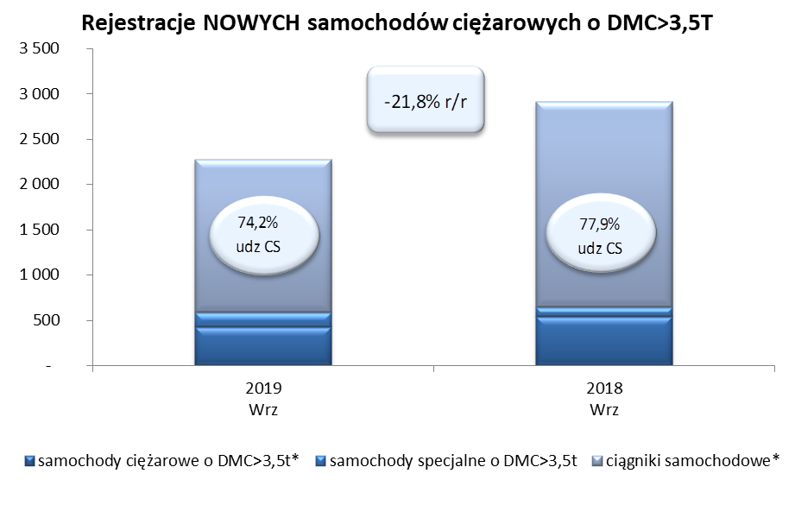
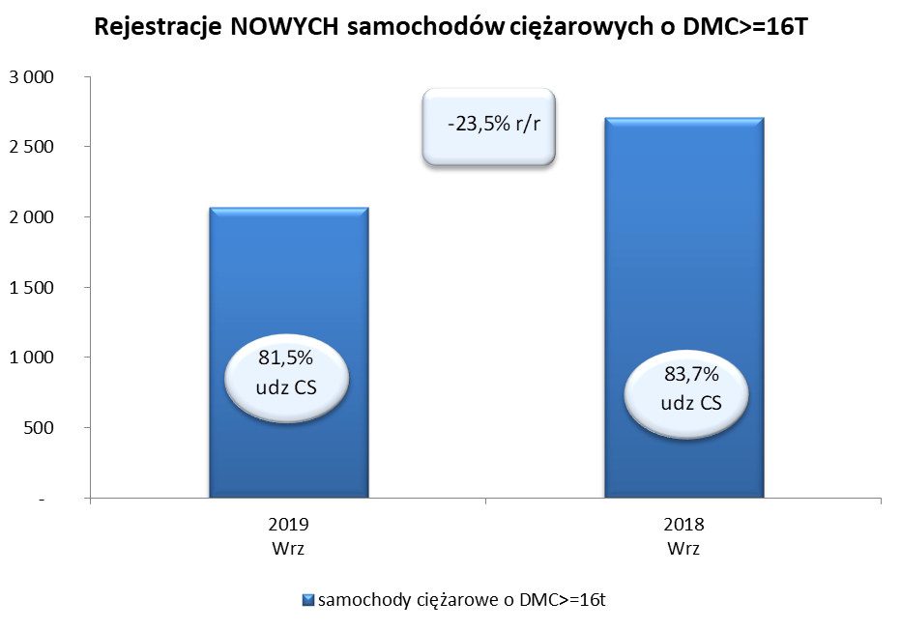
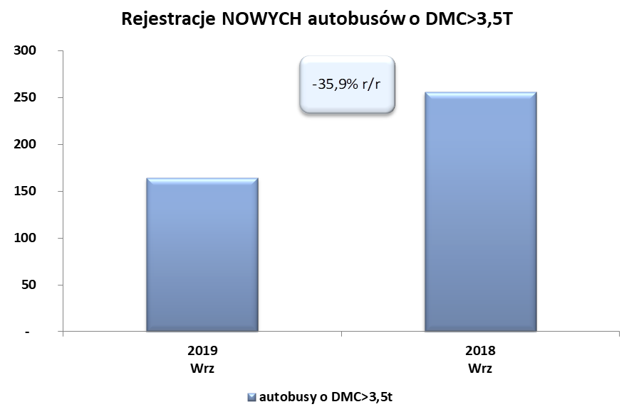
PZPM na podstawie danych CEP (MC) |  |  |  |  |  | 07/10/2019
 |  |  |  |  |  | sztuki
PIERWSZE REJESTRACJE NOWYCH POJAZDÓW UŻYTKOWYCH O DMC>3,5T
 | 2019 Wrz | 2018 Wrz | % zmiana r/r | 2019 Sty - Wrz | 2018 Sty - Wrz | % zmiana r/r
SAMOCHODY CIĘŻAROWE - RAZEM | 2,277 | 2,912 | -21.8% | 22,088 | 22,055 | 0.1%
samochody ciężarowe o DMC>3,5t* | 426 | 539 | -21.0% | 5,144 | 5,012 | 2.6%
samochody specjalne o DMC>3,5t | 162 | 105 | 54.3% | 640 | 526 | 21.7%
ciągniki samochodowe* | 1,689 | 2,268 | -25.5% | 16,304 | 16,517 | -1.3%
AUTOBUSY - RAZEM | 164 | 256 | -35.9% | 1,971 | 2,068 | -4.7%
autobusy o DMC>3,5t | 164 | 256 | -35.9% | 1,971 | 2,068 | -4.7%
RAZEM POJAZDY UŻYTKOWE | 2,441 | 3,168 | -22.9% | 24,059 | 24,123 | -0.3%
*/ Nie uwzgledniono rejestracji własnych marek krajowych producentów

